Zetawerte
Zetawerte

Etage mit 45°
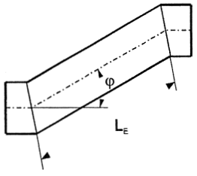
 | ○□ | LE/d(dh) | 0 | 0.25 | 0.5 | 1 | 2 | 3 | 4 | 5 | 6 | Brechnung
 |  |  | 0 | 0.06 | 0.11 | 0.15 | 0.15 | 0.16 | 0.16 | 0.16 | 0.16 | LE | 450
 |  |  |  |  |  |  |  |  |  |  |  | d (dh) | 250
 |  |  |  |  |  |  |  |  |  |  |  | Summe | 0.15

